part1
基本参数
表1 材料常数表
混凝土参数 | 混凝土强度等级 |  |  | C50 |  | 备注
 | C40砼轴心抗压强度设计值fc= |  |  | 23.1 | MPa
混凝土材料等级：
 | C40砼轴心抗拉强度设计值ft= |  |  | 1.89 | MPa | 大桥均采用C40
 | C40砼轴心抗拉强度标准值ftk= |  |  | 2.64 | MPa
 | C40砼轴心抗压强度标准值fck= |  |  | 32.4 | MPa
钢绞线型号：
 | C40砼弹模Ec= |  |  | 34500 | MPa
张拉时砼参数 | 张拉控制强度系数 |  |  | 1
 | 施工实际混凝土轴心抗压强度f'ck= |  |  | 23.1 | MPa | 施工时采用1.0倍混凝土强度等级，见SL191-2008,8.1.3
 | 施工实际混凝土轴心抗拉强度f'tk= |  |  | 1.89 | MPa
 | 施加预应力时混凝土立方体抗压强度f'cu= |  |  | 32.4 | MPa
钢筋参数 | HRB400(φ)钢筋抗拉强度设计值fy= |  |  | 360 | MPa
 | HRB400(φ)钢筋抗压强度设计值f′y= |  |  | 360 | MPa
 | HRB400(φ)钢筋、HRB335(φ)钢筋弹模Es= |  |  | 200000 | MPa
 | HRB335φ钢筋抗拉强度设计值fpy= |  |  | 300 | MPa
钢绞线参数 | 预应力钢绞线强度标准值fptk= |  |  | 1860 | MPa
 | 抗拉强度设计值fpy= |  |  | 1320 | MPa
 | 抗压强度设计值f′py= |  |  | 390 | MPa
 | 钢绞线弹模E′p= |  |  | 195000 | MPa

表2 钢筋选型和布置
查《水工混凝土结构设计规范》（SL191-2008）
受拉区钢绞线选型及布置 | 钢绞线型号： |  | 1×7-15.20-1860 | φs1×7
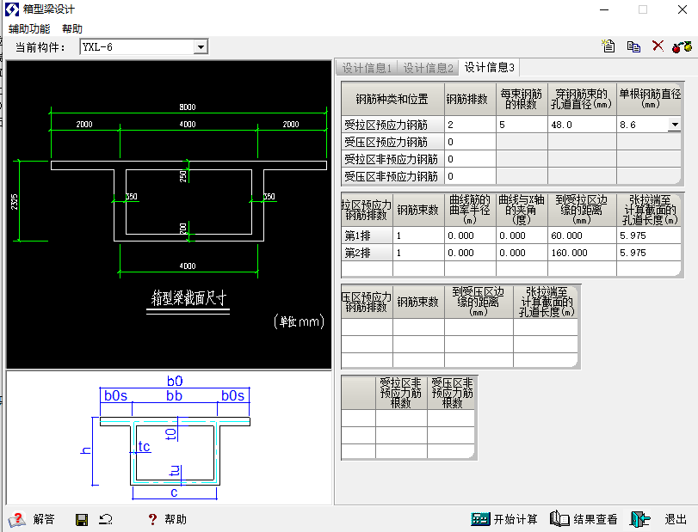
 | 单根钢绞线面积Sn= |  | 140 | mm2
 | 单束钢绞线根数n= |  | 6 | 根
 | 单束钢绞线面积S=nSn= |  | 840 | mm2
 | 惯性矩 |  | 5697.8319556 | mm4
 | 第一排纵向预应力钢筋束数量 N= |  | 6 | 束
 | 第一排预应力钢筋面积AP=SN= |  | 5040 | mm2
 | 第一排纵向预应力钢筋束距梁底距离ap |  | 250 | mm
 | 第二排纵向预应力钢筋束数量 N= |  | 2 | 束
 | 第二排预应力钢筋面积AP=SN= |  | 1680 | mm2
 | 第二排纵向预应力钢筋束距梁底距离ap |  | 450 | mm
受压区钢绞线选型及布置 | 钢绞线型号： |  | 1×7-15.20-1860 | φs1×7
 | 单根钢绞线面积S'n= |  | 140 | mm2
 | 单束钢绞线根数n'= |  | 6 | 根
 | 单束钢绞线面积S'=n'S'n= |  | 840 | mm2
 | 惯性矩 |  | 5697.8319556 | mm4
 | N'= |  | 2 | 束
 | 预应力钢筋面积A'P=S'N'= |  | 1680 | mm2
 | 第一排纵向预应力钢筋束距梁顶距离ap |  | 400 | mm
受拉区普通钢筋：
受拉区普通钢筋： （HRB400） | 钢筋直径d |  | 20 | mm
 | 单根钢筋面积S1= |  | 314.2 | mm2
 | n1= |  | 50 | 根
 | 普通钢筋面积As=n1S1= |  | 15708.0 | mm2
 | 钢筋合力点距梁底距离ap |  | 600.0 | mm
受压区普通钢筋：
受压区普通钢筋： （HRB400） | 钢筋直径d |  | 16 | mm
 | 单根钢筋面积S'1= |  | 201.1 | mm2
 | n'1= |  | 40 | 根
 | 普通钢筋面积A's=n'1S'1= |  | 8042.5 | mm2
 | 钢筋合力点距梁顶距离ap |  | 300.0 | mm
孔道参数 | 受拉区单束孔道d孔l= |  | 60 | mm
 | Ak=(πd2孔/4)= |  | 2827.4 | mm2
 | 惯性矩 |  | 635850.0 | mm4
 | 受压区单束孔道d孔y= |  | 60 | mm
 | A'k=N'(πd2孔/4)= |  | 2827.4 | mm2
 | 惯性矩 |  | 635850.0 | mm4
 | 预应力钢筋αP=Ep/Ec= |  | 5.8
 | 普通钢筋αE=Es/Ec= |  | 5.7

表3 构件参数
渡槽几何参数（CAD查询） | 截面面积A（mm²） | 3806300 | 截面高度(mm) | 3400
 | 重心高度（mm） | 1439.1 | 惯性矩I(mm4) | 4522800000000
 | 混凝土截面面积Ac（mm²） | 3754275.2 | An（mm²） | 3888516.8457
 | 净惯性矩In(mm4) | 4.5540652881E+12 | A0（mm²） | 3937212.4978
 | I0(mm4) | 4.5669289447E+12

张拉信息 | 跨度 |  | 30 | m
 | 张拉方式 |  | 单侧张拉

